VO_1
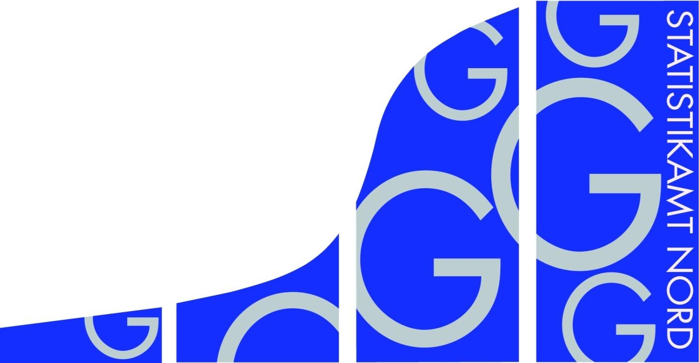
Statistisches Amt
für Hamburg und Schleswig-Holstein

 | STATISTISCHE BERICHTE
 | Kennziffer: G IV 1 - m 12/18 SH

 | Beherbergung im Reiseverkehr
 | in Schleswig-Holstein
 | Dezember 2018
 | - Vorläufige Ergebnisse -

 | Herausgegeben am: 21. Februar 2019

VO_3
Rechtsgrundlagen
Beherbergungsstatistikgesetz (BeherbStatG) vom 22. Mai 2002 (BGBl. I S.1642), zuletzt geändert durch Artikel 11 des Gesetzes vom 28. Juli 2015 (BGBl. I S. 1400), in Verbindung mit dem Bundesstatistikgesetz (BStatG) in der Fassung der Bekanntmachung vom 20. Oktober 2016 (BGBl. I S. 2394), sowie die Verordnung (EU) Nr. 692/2011 des Europäischen Parlaments und des Rates über die europäische Tourismusstatistik und zur Aufhebung der Richtlinie 95/57/EG des Rates (ABl. L 192 vom 22.7.2011, S. 17).
Abgrenzung der Reisegebiete
Nordsee
Alle Gemeinden auf dem Festland zwischen der deutsch-dänischen Grenze und dem Nord-Ostsee-Kanal, die unmittelbar an der Nordsee bzw. Elbe liegen, einschl. der Gemeinden im Innern der Halbinsel Eiderstedt, alle Gemeinden auf den nordfriesischen Inseln, die Hallig-Gemeinden sowie Helgoland.
Ostsee
Alle Gemeinden zwischen der deutsch-dänischen Grenze und der Grenze zu Mecklenburg-Vorpommern, die unmittelbar an der Ostsee liegen, einschl. der Gemeinden auf Fehmarn.
Holsteinische Schweiz
21 Gemeinden in den Kreisen Plön, Ostholstein und Segeberg.
Übriges Schleswig-Holstein
Alle Gemeinden, die den drei vorgenannten Reisegebieten nicht angehören.
Hinweis
In Folge einer Berichtskreisüberprüfung sind Vorjahresvergleiche auf Gemeindeebene in einigen Regionen nur eingeschränkt möglich. Die betroffenen Tabellenfelder sind deshalb mit einem „x“ gekennzeichnet. Dadurch wird auch die Vergleichbarkeit in einigen Regionen beeinflusst.

TG5_1
Grafik 1: Anzahl der angebotenen Betten in Schleswig-Holstein
 | 2018 | 2017
Januar | 170977 | 139027
Februar | 174274 | 139239
März | 194869 | 150687
April | 208567 | 167713
Mai | 216876 | 174055
Juni | 220589 | 176457
Juli | 222783 | 182393
August | 224105 | 188334
September | 222727 | 193258
Oktober | 218166 | 189228
November | 200475 | 172272
Dezember | 199096 | 171814

 | 2018 | 2017
Januar | 291375 | 264826
Februar | 352409 | 317453
März | 542783 | 428573
April | 598822 | 640026
Mai | 970092 | 753521
Juni | 981014 | 896995
Juli | 1247752 | 1100643
August | 1118902 | 994784
September | 887790 | 830342
Oktober | 714564 | 677910
November | 448193 | 412819
Dezember | 441494 | 417266
Grafik 2: Ankünfte in Schleswig-Holstein in Tausend

Grafik 3: Übernachtungen in Schleswig-Holstein in Tausend
 | 2018 | 2017
Januar | 1004968 | 897577
Februar | 1167815 | 1014518
März | 1932720 | 1392254
April | 2193481 | 2320500
Mai | 3676675 | 2682742
Juni | 3811829 | 3416039
Juli | 5874375 | 4828562
August | 5395326 | 4795629
September | 3597256 | 3217574
Oktober | 2907416 | 2669133
November | 1419396 | 1335705
Dezember | 1471894 | 1321626

